Заказ
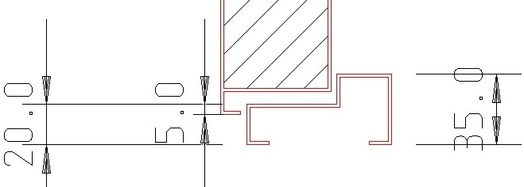
 |  | ОБРАЗЕЦ заполнения
 |  | Заказ на изготовление металических изделий
 | Заказчик
 | Телефон
 | Дата и счет | № счета от

1 | 2 | 3 | 4 | 5 | 6 | 7 | 8 | 9 | 10 | 11 | 12 | 13 | 14 | 15 | 16 | 17 | 18 | 19 | 20 | 21
№ | Наименование | Кол-во, ед. | Высота проема | Ширина проема | Открывание | Размер рабочей створки, мм | Окрас RAL | Наличник | Доводчик | Навес на рабочей створке, кол-во шт. | Навес на второй створке, кол-во шт. | Стекло на рабочей створке, кол-во | Стекло на второй створке, кол-во | Решетка на рабочей створке, кол-во | Решетка на второй створке, кол-во | Наличие фрамуги | Высота фрамуги, мм | Примечание (размер стёкол и решёток, если есть) (доп. информация по заказу) | Эскиз | Маркировка изделия
3 | Дверь ДП-02-ДГ(EIS60)Остекл | 29 | 2,080 | 1,280 | правая | 990 | 9006 | да | Подготовка | 2 | 2 | 1 | 1 |  |  |  |  | Дымогаз!С порогом 20/35, замок с нажимной ручкой, ширина рабочей створки в свету не менее 900мм., остекление рабочей створки 600х400-24мм пож трип, остекление пассивной створки 600х180-24мм пож трип., подписать Д-2 |  | Д-2
4 | Дверь ДП-02-ДГ(EIS60)Остекл | 29 | 2,080 | 1,280 | правая | 990 | 9006 | да | Подготовка | 2 | 2 | 1 | 1 |  |  |  |  | Дымогаз!С порогом 20/35, нажимная ручка на глухой планке БЕЗ ЦИЛИНДРА, ширина рабочей створки в свету не менее 900мм., (остекление рабочей створки 600х40-240мм пож трип, остекление пассивной створки 600х180-24мм пож трип.), подписать д-3 |  | Д-3
6 | Дверь ДП-01-ДГ(EIS60) | 1 | 1,770 | 1,020 | правая |  | 9006 | да | нет | 2 |  |  |  |  |  |  |  | Дымогаз!Наличник сверху 20мм., справа/слава 50мм., с порогом, замок с нажимной ручкой, подписать Д-8 |  | Д-8
7 | Дверь ДМО Техническая | 2 | 2,440 | 1620 (490) | правая |  | 9006 | да | Подготовка | 2 | 2 | 1 | 1 |  |  | да | 340 | ТРУБА!С порогом стандарт, замок с нажимной ручкой, армированное стекло в рабочем полотне 600х400мм., армированное стекло во фрамуге во всю площадь, боковая открывающаяся фрамуга 490х1410мм. с оконной заверткой (на фото) остекленная на максимально возможную площадь. Общая площадь остекления не менее 1,2 кв.м. |  | Д-12
8 | Дверь ДМ Техническая | 2 | 2,020 | 1,030 | правая |  | 9006 | да | нет | 2 |  |  |  |  |  |  |  | В свету не менее 900мм., плоский порог 10мм, замок с нажимной ручкой, подписать Д-13 |  | Д-13
11 | Дверь ДП-02-ДГ(EIS60)Остекл | 2 | 2,080 | 1,410 | правая | 990 | 9006 | да | Подготовка | 2 | 2 | 1 | 1 |  |  |  |  | Дымогаз!С порогом 20/35, замок с нажимной ручкой, ширина рабочей створки в свету не менее 900мм., остекление рабочей створки 600х400-24мм пож трип, остекление пассивной створки 600х180-24мм пож трип., подписать Д-21 |  | Д-21
12 | Дверь ДП-02-ДГ(EIS60)Остекл | 4 | 2,050 | 1,320 | правая | 990 | 9006 | да | Подготовка | 2 | 2 | 1 | 1 |  |  |  |  | Дымогаз!С порогом 20/35, замок с нажимной ручкой, ширина рабочей створки в свету не менее 900мм., замок с нажимной ручкой, (остекление рабочей створки 600х400-24мм пож трип, остекление пассивной створки 600х180-24мм пож трип.), подписать Д-24 |  | Д-24
13 | Дверь ДП-02-ДГ(EIS60)Остекл | 2 | 2,050 | 1,320 | левая | 990 | 9006 | да | Подготовка | 2 | 2 | 1 | 1 |  |  |  |  | Дымогаз!С порогом 20/35, замок с нажимной ручкой, ширина рабочей створки в свету не менее 900мм., замок с нажимной ручкой, (остекление рабочей створки 600х400-24мм пож трип, остекление пассивной створки 600х180-24мм пож трип.), подписать Д-24л |  | Д-24л
12 | Дверь ДП-02-ДГ(EIS60)Остекл | 2 | 2,080 | 1,320 | правая | 990 | 9006 | да | Подготовка | 2 | 2 | 1 | 1 |  |  |  |  | Дымогаз!С порогом 20/35, замок с нажимной ручкой, ширина рабочей створки в свету не менее 900мм., замок с нажимной ручкой, (остекление рабочей створки 600х400-24мм пож трип, остекление пассивной створки 600х180-24мм пож трип.), подписать Д-24-2эт |  | Д-24-2эт
13 | Дверь ДП-02-ДГ(EIS60)Остекл | 4 | 2,080 | 1,320 | левая | 990 | 9006 | да | Подготовка | 2 | 2 | 1 | 1 |  |  |  |  | Дымогаз!С порогом 20/35, замок с нажимной ручкой, ширина рабочей створки в свету не менее 900мм., замок с нажимной ручкой, (остекление рабочей створки 600х400-24мм пож трип, остекление пассивной створки 600х180-24мм пож трип.), подписать Д-24л-2эт |  | Д-24л-2эт | 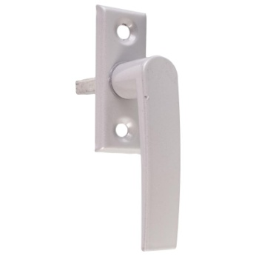

 | Заказчик: | ___________________________________/_____________________________

 |  |  |  |  |  | М.П.

